Teoria Lineal
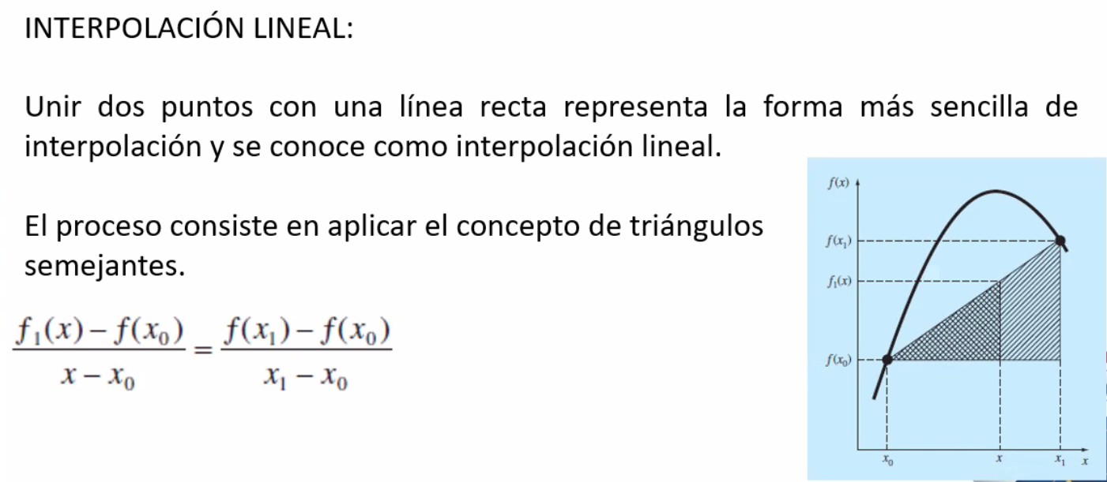

Ejercicio 1
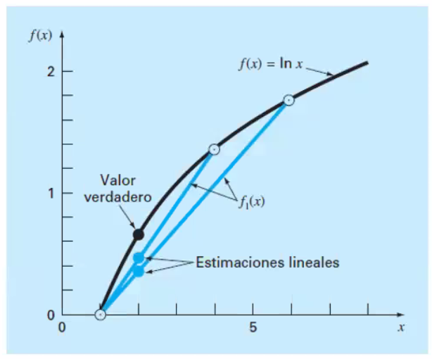
X0 | 1 | F(X0)=LnX0 | 0 | F1(x) | Ea
X1 | 6 | F(X1)=LnX1 | 1.7917594692 | 0.35835189385 | 48.300749986
X | 2 | F(X)=LnX | 0.69314718056

X0 | 1 | F(X0)=LnX0 | 0 | F1(x) | Ea
X1 | 4 | F(X1)=LnX1 | 1.3862943611 | 0.46209812037 | 33.333333333
X | 2 | F(X)=LnX | 0.69314718056

Si se continuara vemos como la linea se va acercando y generando mas a la figura polinomial de la grafica

Teoria Cuadratica
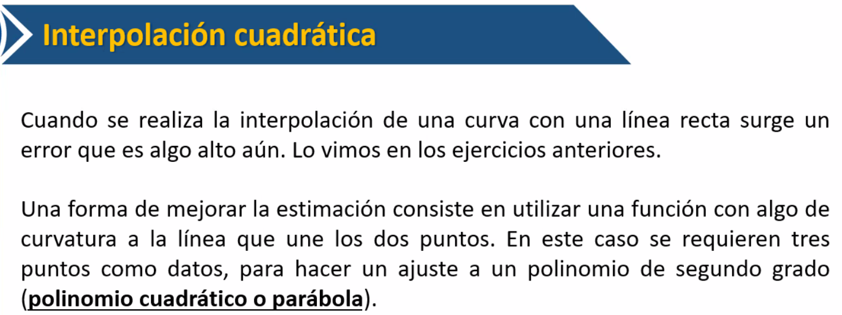

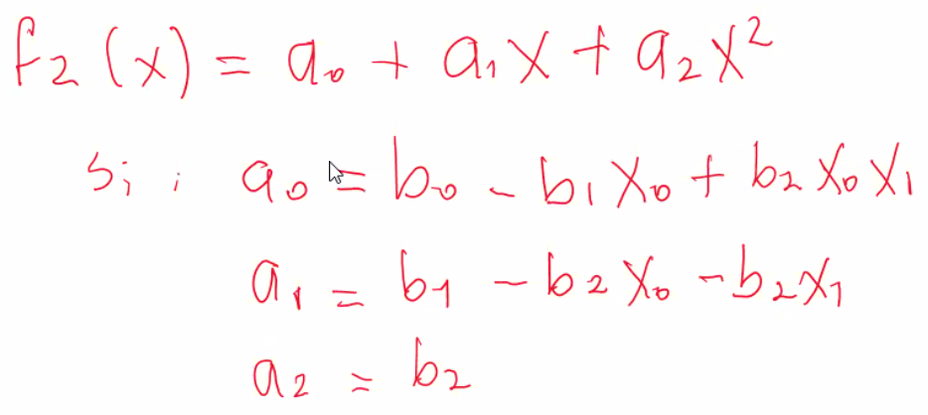
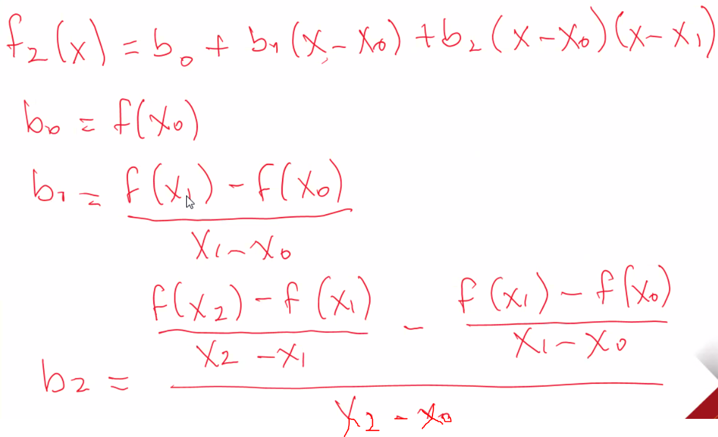

b1 | representa la pendiente de las lineas entre X0 y X1 | diferencia dividida

Ejercicio 1C
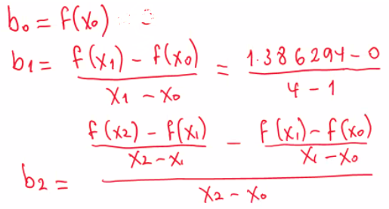
m | X | X0 | X1 | X2 | F(X) | F(x0) | F(x1) | F(x2) | b0 | b1 | b2 | F(x) calculada | Ea
2 | 2 | 1 | 4 | 6 | 0.69314718056 | 0 | 1.3862943611 | 1.7917594692 | 0 | 0.46209812037 | -0.051873113264 | 0.5658443469 | 18.365916681

Teoria C n puntos
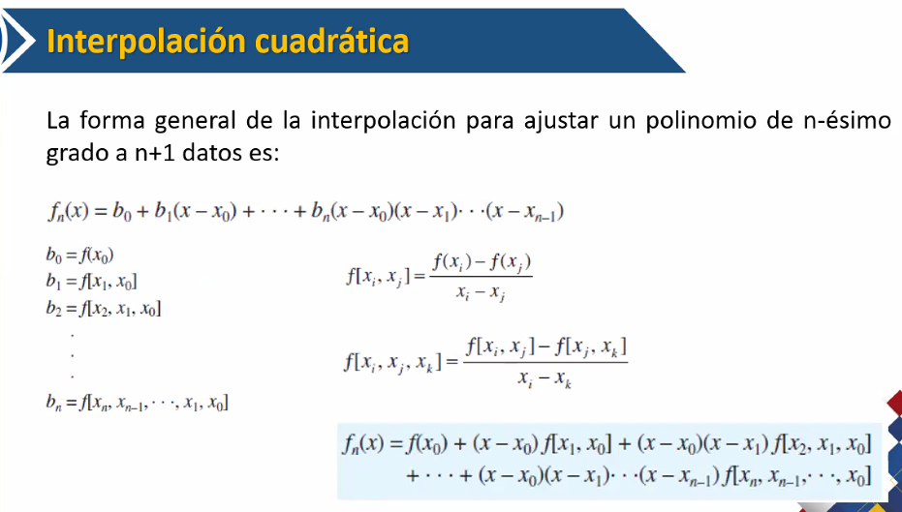

Ejercicio cn
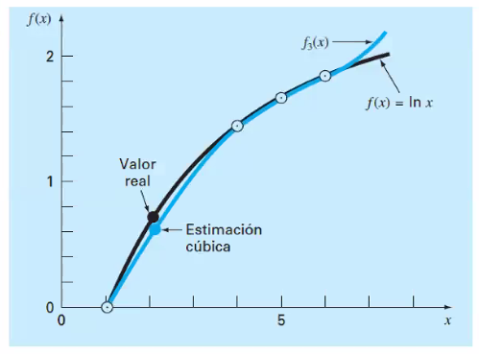
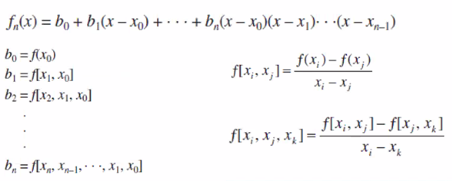
m | X0 | x1 | x2 | X3 | X | F(x0) | F(x1) | F(x2) | F(x3) | F(x) | F[x0] | F[x1,X0] | F[X2,X1] | F[X3,X2] | F[X2,X1,X0] | F[X3,X2,X1] | F[X3,X2,X1,X0] | b0 | b1 | b2 | b3 | F(x) calculada | Ea
3 | 1 | 4 | 6 | 5 | 2 | 0 | 1.3862943611 | 1.7917594692 | 1.6094379124 | 0.69314718056 | 0 | 0.46209812037 | 0.20273255405 | 0.18232155679 | -0.051873113264 | -0.02041099726 | 0.0078655290009 | 0 | 0.46209812037 | -0.051873113264 | 0.0078655290009 | 0.62876857891 | 9.2878689342

